상품제안서
송월 호텔컬렉션 엑스 고리 핸드타올 | 상품코드: F17485

 |  |  |  |  |  |  | 02-412-0044 | www.easy1.co.kr
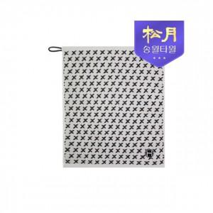

【상세/제작정보】 | <p>-면100% 고퀄리티의 고리타월입니다</p><p>-친환경 인증(무해성인증)제품입니다</p><p>-개인,주방 등 다용도로 사용이 가능합니다</p><p>&nbsp;</p><p>&nbsp;</p><p>&nbsp;</p>

【인쇄/포장옵션】 | 실크, 자수 / 포장지포장

【공급단가】 | 수량 | 100~ | 300~ | 500~ | 1,000~ | 3,000~
*VAT별도 | 단가 | 2,570원 | 2,480원 | 2,390원 | 2,300원 | 2,200원

【상품 URL】 | http://www.easy1.co.kr/src/goods_detail.php?gdno=17485

